关系图
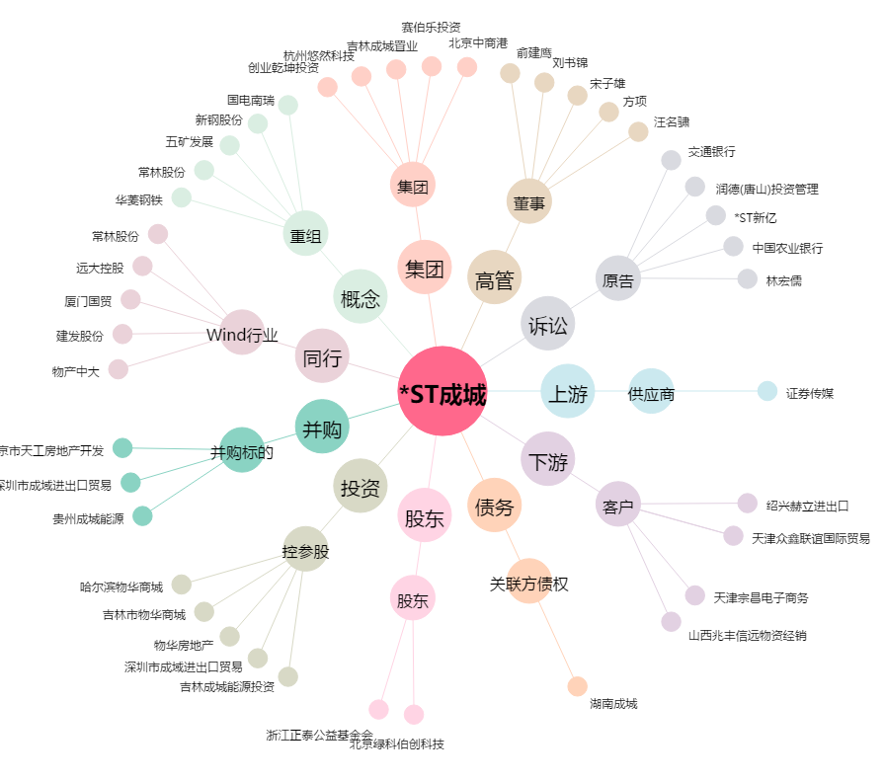
*ST成城[600247.SH] - 关系概览图

